Potentials
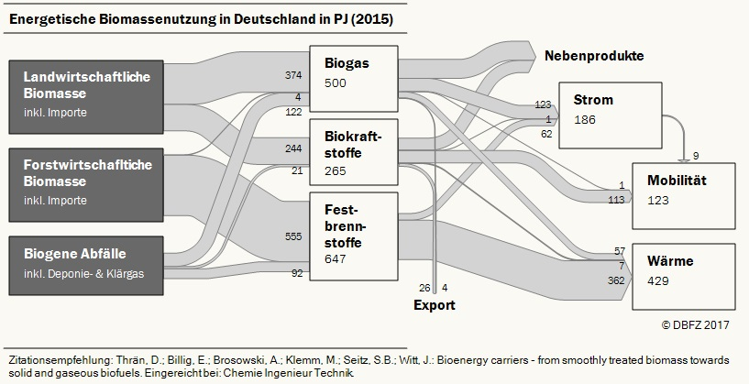
Erschlossenes Potential abzgl. stoffliche Nutzung 0-2-5% (80% Szenario) die Nutzung in 2011 wird durch die Anzahl der installierten Anlagen in 2011 bestimmt, Stoffliche Nutzung gleichverteilt abgezogen in allen Kategorien
Endenergie [PJ] | 2015 | 2020 | 2030 | 2050 | Kommentar | Quelle
Summe Reststoffe | 586.9 | 684 | 986.8 | 956.6
Holz (Summe) | 505 | 563 | 735 | 712.5
Scheitholz | 150 | 150 | 150 | 150
Restholz | 355 | 413 | 585 | 562.5
Stroh | 0.6 | 1 | 55.8 | 54.1
vergärbare Reststoffe | 81.3 | 120 | 196 | 190
Anbau volles Potential [Mio ha] | 2.4 | 2.34 | 2.156 | 1.9 | Stofflicher Anteil bereits abgezogen
Anbau Potential linear gegen Null [Mio ha] | 2.4 | 2.34 | 1.57584 | 0
Erschlossenes Potential abzgl. stoffliche Nutzung 0-4-10% (95% Szenario) die Nutzung in 2011 wird durch die Anzahl der installierten Anlagen in 2011 bestimmt, Stoffliche Nutzung gleichverteilt abgezogen in allen Kategorien
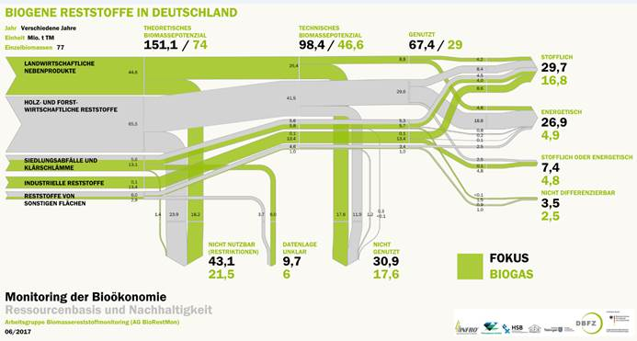
Endenergie [PJ] | 2015 | 2020 | 2030 | 2050
Summe Reststoffe | 586.9 | 684 | 966.7 | 906.3
Holz (Summe) | 505 | 563 | 720 | 675
Scheitholz | 150 | 150 | 150 | 150
Restholz | 355 | 413 | 570 | 525
Stroh | 0.6 | 1 | 54.7 | 51.3
vergärbare Reststoffe | 81.3 | 120 | 192 | 180
Anbau volles Potential [Mio ha] | 2.4 | 2.34 | 2.112 | 1.8 | Stofflicher Anteil bereits abgezogen
Anbau Potential linear gegen Null [Mio ha] | 2.4 | 2.34 | 1.54368 | 0
Szenario: 80%, stoffliche Nutzung 0-2-5%
Endenergie [PJ] | 2015 | 2020 | 2030 | 2050
Verkehr Reststoffe | 15% | 15% | 20% | 30%
Anteil Energetische Wärme & Strom | 90% | 90% | 78% | 65%
unter Berücksichtigung stofflicher Abzug | 90.00% | 90.00% | 76.44% | 61.75%
Anbau volles Potential | 56.30% | 61.93% | 76.44% | 61.75%
Anbau linear gegen Null | 56.30% | 61.93% | 76.44% | 61.75%
Szenario: 95%, stoffliche Nutzung 0-4-10%
Endenergie [PJ] | 2015 | 2020 | 2030 | 2050
Verkehr Reststoffe | 15% | 15% | 30% | 70%
Anteil Energetische Wärme & Strom | 90% | 90% | 66% | 20%
unter Berücksichtigung stofflicher Abzug | 90.00% | 90.00% | 63.36% | 18.00%
Anbau volles Potential | 56.30% | 61.93% | 63.36% | 18.00%
Anbau linear gegen Null | 56.30% | 61.93% | 63.36% | 18.00%

